상품제안서
유즈비 코르크 프리미엄 데스크매트 | 상품코드: S36810

 |  |  |  |  |  |  | 02-713-8555 | www.synergygift.co.kr
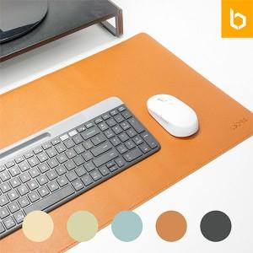

【상세/제작정보】

【인쇄/포장옵션】 | 실크, 레이저 / 포장지포장

【공급단가】 | 수량 | 50~ | 100~ | 500~ | 1,000~ | 3,000~
*VAT별도 | 단가 | 6,950원 | 6,800원 | 6,350원 | 6,250원 | 6,150원

【상품 URL】 | https://www.synergygift.co.kr:443/src/goods_detail.php?gdno=36810

